상품제안서
하이트래블킹 NC형 아모레여행용세트 | 상품코드: F26685

 |  |  |  |  |  |  | 02-412-0044 | www.easy1.co.kr
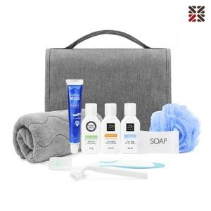

【상세/제작정보】 | <p><br>&nbsp;</p>

【인쇄/포장옵션】 | 실크 / 포장불가능

【공급단가】 | 수량 | 50~ | 100~ | 500~ | 1,000~ | 2,000~
*VAT별도 | 단가 | 15,000원 | 14,760원 | 14,400원 | 14,040원 | 13,800원

【상품 URL】 | https://dev.easy1.co.kr:443/src/goods_detail.php?gdno=26685

